行程總覽
福岡自由行｜6/25–6/30 行程規劃

旅程基本資料
項目 | 內容 | 項目 | 內容 | 項目 | 內容 | 項目 | 內容
旅遊日期 | 2026-06-25 | 回程日期 | 2026-06-30 | 天數 | 6 | 晚數 | 5
去程起飛 | 2026-06-25 | 去程抵達 |  | 回程起飛 | 2026-06-30 | 回程抵台
出發機場 | 桃園機場 | 抵達機場 | 福岡機場 FUK | 住宿 | 美野島（博多區） | 同行人數 | 1

規劃進度與預算摘要
已規劃行程 | 11 | 待確認 | 14 | 預估總費用 (JPY) | 0 ¥ | 實際總費用 (JPY) | 0 ¥
已完成預訂 | 6 | 尚未預訂 | 19 | 預算上限 (JPY) | 150,000 ¥ | 剩餘預算 (JPY) | 150,000 ¥

每日重點
日期 | 星期 | 主要區域 | 今日主題／重點 | 住宿 | 預估費用 (JPY) | 實際費用 (JPY) | 備註
2026-06-25 | 星期四 | 博多 | 抵達福岡・入住・博多晚餐 |  | 0 ¥ | 0 ¥ | 住宿位於美野島；班機抵達時間待補
2026-06-26 | 星期五 | 篠栗／博多 | 南藏院繡球花祭・博多購物 |  | 0 ¥ | 0 ¥ | 住宿至博多站約需預留步行／市區交通時間
2026-06-27 | 星期六 | 糸島 | 跟團一日遊 |  | 0 ¥ | 0 ¥ | 已預訂租車；分店與保險待確認
2026-06-28 | 星期日 | 太宰府／柳川 | 太宰府天滿宮・柳川遊船與鰻魚飯 |  | 0 ¥ | 0 ¥ | 建議由住宿先前往天神／藥院搭西鐵
2026-06-29 | 星期一 | 天神／大名／藥院 | 商圈、選物店與咖啡 |  | 0 ¥ | 0 ¥ | 回程可由天神／藥院返回美野島住宿
2026-06-30 | 星期二 | 博多／福岡機場 | 最後採買・17:55 返台 |  | 0 ¥ | 0 ¥ | 取行李後前往博多站筑紫口或直接搭計程車至機場

提醒：6/26 南藏院繡球花祭為 6/20–6/28、09:00–17:00；6/28 太宰府＋柳川安排完整一日；6/30 17:55 為福岡起飛時間，建議 14:20 左右離開博多。

參考連結 | 網址
Google Maps 收藏清單 | https://www.google.com/maps/@34.4119437,119.1949559,5.25z/data=!4m2!11m1!2sv_pThMLtEkPlnOMJG1rJS0XH7w0oSA?entry=ttu&g_ep=EgoyMDI2MDYxMC4wIKXMDSoASAFQAw%3D%3D
南藏院｜2026 繡球花祭 | https://nanzoin.net/event_guide/2026%EF%BC%88%E4%BB%A4%E5%92%8C8%EF%BC%89%E5%B9%B4%E3%81%AE%E3%82%A2%E3%82%B8%E3%82%B5%E3%82%A4%E7%A5%AD%E3%82%8A%E3%81%AB%E3%81%A4%E3%81%84%E3%81%A6%E3%81%AE%E3%81%94%E6%A1%88%E5%86%85/
西鐵｜太宰府・柳川觀光套票 | https://www.nishitetsu.jp/train/digitalkippu/
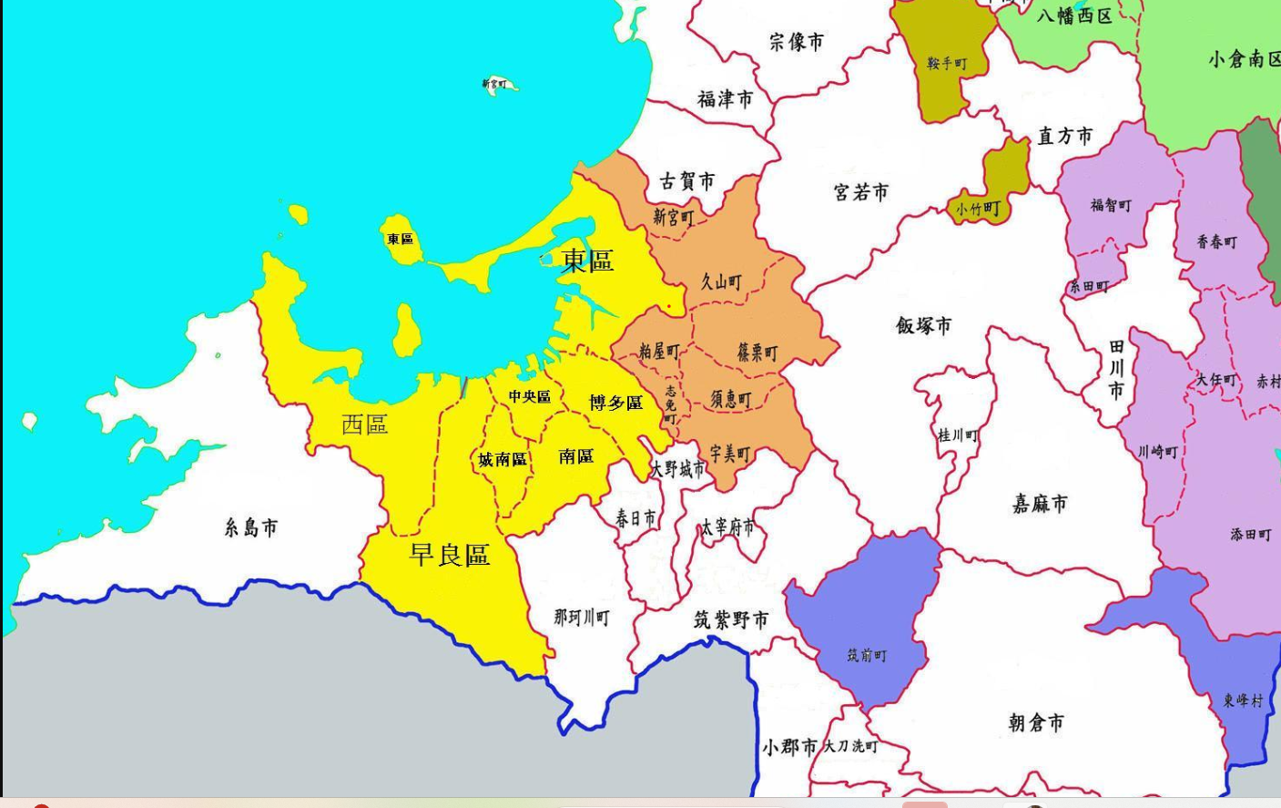
西鐵｜博多站筑紫口－福岡機場國際線 | https://www.nishitetsu.jp/bus/rosen/akeito/
住宿地址｜美野島 | https://www.google.com/maps/search/?api=1&query=1-4-32+Minoshima%2C+Hakata+Ward%2C+Fukuoka+812-0017

